Лист1
 |  |  | https://playground.learnqa.ru/puzzle/triangle
ID | Priority | Module | Description | Steps | Expected result | Attachments | Actual Result | Bug ID
Precondition: 1.Open Chrome 105.0.5195.127 (Официальная сборка), (64 бит); 2. Open https://playground.learnqa.ru/puzzle/triangle into address bar
1 | A(GUI) | Main page | Проверить графическую форму "определения типа треугольника" на соответствие макету | 1. Перейти скролом вниз страницы до формы "определения типа треугольника" | 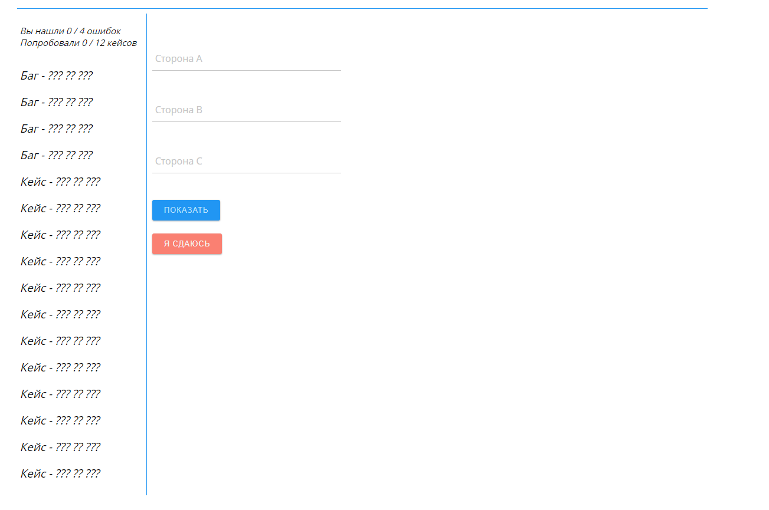 1. |  | Passed
2 | B(positive critical pass) | Main page | Проверить работу формы на определение тупоугольного треугольника при вводе корректных целых чисел | 1. Нажать ЛКМ в поле "Сторона А" и ввести значение 10 2. Нажать ЛКМ в поле "Сторона В" и ввести значение 15 3. Нажать ЛКМ в поле "Сторона С" и ввести значение 20 4. Нажать ЛКМ кнопку "Показать" | 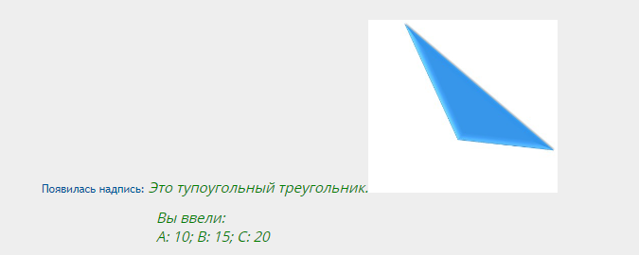 1. Отобразилось число 10 в поле А 2. Отобразилось значение 15 в поле В 3. Отобразилось значение 20 в поле С 4. |  | Passed
3 | B(positive critical pass) | Main page | Проверить работу формы на определение остроугольного треугольника при вводе корректных целых чисел | 1. Нажать ЛКМ в поле "Сторона А" и ввести значение 10 2. Нажать ЛКМ в поле "Сторона В" и ввести значение 11 3. Нажать ЛКМ в поле "Сторона С" и ввести значение 12 4. Нажать ЛКМ кнопку "Показать" | 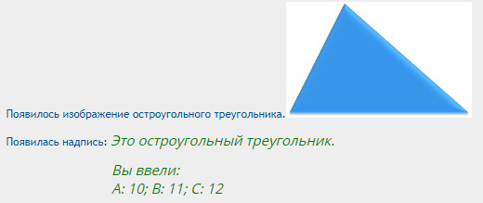 1. Отобразилось число 10 в поле А 2. Отобразилось значение 11 в поле В 3. Отобразилось значение 12 в поле С 4. |  | Passed
4 | B(positive critical pass) | Main page | Проверить работу формы на определение равностороннего треугольника при вводе корректных целых чисел | 1. Нажать ЛКМ в поле "Сторона А" и ввести значение 10 2. Нажать ЛКМ в поле "Сторона В" и ввести значение 10 3. Нажать ЛКМ в поле "Сторона С" и ввести значение 10 4. Нажать ЛКМ кнопку "Показать" | 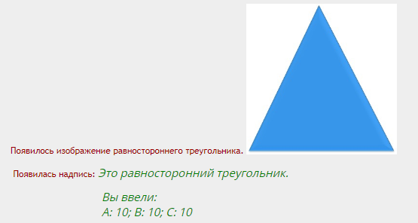 1. Отобразилось число 10 в поле А 2. Отобразилось значение 10 в поле В 3. Отобразилось значение10 в поле С 4. |  | Passed
5 | B(positive critical pass) | Main page | Проверить работу формы на определение равнобедренного треугольника при вводе корректных целых чисел | 1. Нажать ЛКМ в поле "Сторона А" и ввести значение 5 2. Нажать ЛКМ в поле "Сторона В" и ввести значение 5 3. Нажать ЛКМ в поле "Сторона С" и ввести значение 9 4. Нажать ЛКМ кнопку "Показать" | 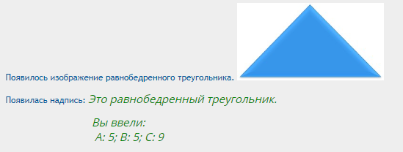 1. Отобразилось число 5 в поле А 2. Отобразилось значение 5 в поле В 3. Отобразилось значение 9 в поле С 4. |  | Passed
6 | B(positive critical pass) | Main page | Проверить работу формы на определение прямоугольного треугольника при вводе корректных целых чисел | 1. Нажать ЛКМ в поле "Сторона А" и ввести значение 6 2. Нажать ЛКМ в поле "Сторона В" и ввести значение 8 3. Нажать ЛКМ в поле "Сторона С" и ввести значение 10 4. Нажать ЛКМ кнопку "Показать" | 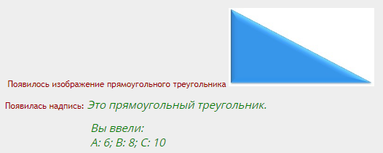 1. Отобразилось число 6 в поле А 2. Отобразилось значение 8 в поле В 3. Отобразилось значение10 в поле С 4. |  | Passed
7 | B(positive critical pass) | Main page | Проверить работу формы на определение тупоугольного треугольника при вводе корректных восьмизначных целых чисел | 1. Нажать ЛКМ в поле "Сторона А" и ввести значение 12345678 2. Нажать ЛКМ в поле "Сторона В" и ввести значение 23456789 3. Нажать ЛКМ в поле "Сторона С" и ввести значение 35802466 4. Нажать ЛКМ кнопку "Показать" | 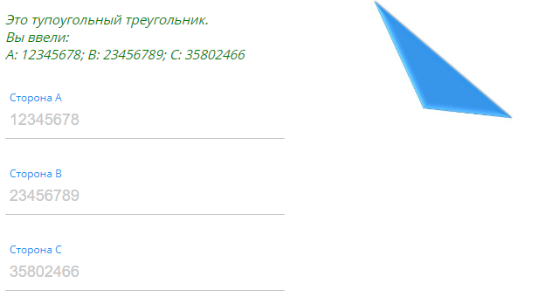 1. Отобразилось число 12345678 в поле А 2. Отобразилось значение 23456789 в поле В 3. Отобразилось значение 35802466 в поле С 4. |  | Passed
8 | B(positive critical pass) | Main page | Проверить работу формы на определение треугольника при вводе корректных девятизначных целых чисел | 1. Нажать ЛКМ в поле "Сторона А" и ввести значение 123456789 2. Нажать ЛКМ в поле "Сторона В" и ввести значение 234567891 3. Нажать ЛКМ в поле "Сторона С" и ввести значение 358024679 4. Нажать ЛКМ кнопку "Показать" | 1. Отобразилось число 123456789 в поле А 2. Отобразилось значение 234567891 в поле В 3. Отобразилось значение 358024679 в поле С 4. Появилась картинка "Это тупоугольный треугольник" Вы ввели: А:123456789; В:234567891; С: 358024679 |  | Failed | 1-F
9 | B(positive critical pass) | Main page | Проверить работу формы на определение треугольника при вводе корректных десятичных чисел | 1. Нажать ЛКМ в поле "Сторона А" и ввести значение 18,35 2. Нажать ЛКМ в поле "Сторона В" и ввести значение 7,5 3. Нажать ЛКМ в поле "Сторона С" и ввести значение 19 4. Нажать ЛКМ кнопку "Показать" | 1. Отобразилось число 18.35 в поле А 2. Отобразилось значение 7.5 в поле В 3. Отобразилось значение 19 в поле С 4.Появилась картинка "Это Остроугольный треугольник" Вы ввели: А:18.35; В:7.5; С: 19 |  | Failed | 2-F
10 | C(negative critical pass) | Main page | Проверить работу формы на определение треугольника при вводе 0 во все поля формы | 1. Нажать ЛКМ в поле "Сторона А" и ввести значение 0 2. Нажать ЛКМ в поле "Сторона В" и ввести значение 0 3. Нажать ЛКМ в поле "Сторона С" и ввести значение 0 4. Нажать ЛКМ кнопку "Показать" | 1. Отобразилось число 0 в поле А 2. Отобразилось значение 0 в поле В 3. Отобразилось значение 0 в поле С 4.Появилась картинка "Треугольник не существует" Вы ввели: А:0; В:0; С: 0 |  | Failed | 3-F
11 | C(negative critical pass) | Main page | Проверить работу формы на определение треугольника при вводе данных не удовлетворяющих условиям треугольника (Одна сторона больше суммы двух других или равна ей.) | 1. Нажать ЛКМ в поле "Сторона А" и ввести значение 6 2. Нажать ЛКМ в поле "Сторона В" и ввести значение 8 3. Нажать ЛКМ в поле "Сторона С" и ввести значение 15 4. Нажать ЛКМ кнопку "Показать" | 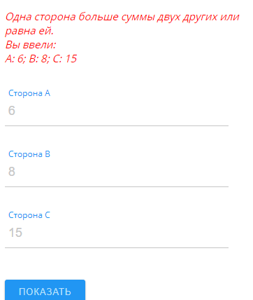 1. Отобразилось число 6 в поле А 2. Отобразилось значение 8 в поле В 3. Отобразилось значение 15 в поле С 4. |  | Passed
12 | C(negative critical pass) | Main page | Проверить работу формы на определение треугольника при вводе буквенных значений | 1. Нажать ЛКМ в поле "Сторона А" и ввести значение А 2. Нажать ЛКМ в поле "Сторона В" и ввести значение В 3. Нажать ЛКМ в поле "Сторона С" и ввести значение С 4. Нажать ЛКМ кнопку "Показать" | 1. Отобразилось число А в поле А 2. Отобразилось значение В в поле В 3. Отобразилось значение С в поле С 4.Появилась надпись "Это НЕ треугольник. Вы ввели: A: А; B: В; C: С" |  | Passed
13 | C(negative critical pass) | Main page | Проверить работу формы на определение треугольника при вводе отрицательного числа в поле "Сторона А" | 1. Нажать ЛКМ в поле "Сторона А" и ввести значение -5 2. Нажать ЛКМ в поле "Сторона В" и ввести значение 3 3. Нажать ЛКМ в поле "Сторона С" и ввести значение 2 4. Нажать ЛКМ кнопку "Показать" | 1. Отобразилось число -5 в поле А 2. Отобразилось значение 3 в поле В 3. Отобразилось значение 2 в поле С 4.Появилась надпись "Это НЕ треугольник. Вы ввели: A: -5; B: 3; C: 2" |  | Passed
14 | C(negative critical pass) | Main page | Проверить работу формы на определение треугольника при заполнении только двух полей "Сторона А" и "Сторона С" | 1. Нажать ЛКМ в поле "Сторона А" и ввести значение 20 2. Поле В оставить пустым 3. Нажать ЛКМ в поле "Сторона С" и ввести значение30 4. Нажать ЛКМ кнопку "Показать" | 1. Отобразилось число 20 в поле А 2. Поле В пустое 3. Отобразилось значение 30 в поле С 4.Появилась надпись "Задайте все стороны" |  | Passed
15 | C(negative critical pass) | Main page | Проверить работу формы на определение треугольника при заполнении только двух полей А и В | 1.Нажать ЛКМ в поле "Сторона А" и ввести значение 20 2.Нажать ЛКМ в поле "Сторона В" и ввести значение30 3.Поле С оставить пустым 4. Нажать ЛКМ кнопку "Показать" | 1. Отобразилось число 20 в поле А 2. Отобразилось значение 30 в поле В 3. Поле С пустое 4.Появилась надпись "Задайте все стороны" |  | Failed | 4-F
16 | D(extended checks) | Main page | Проверить работу формы на определение треугольника при вводе SQL-запроса | 1.Нажать ЛКМ в поле "Сторона А" и ввести слово SELECT 2.Нажать ЛКМ в поле "Сторона В" и ввести значение5 3.Нажать ЛКМ в поле "Сторона C" и ввести значение 7 4. Нажать ЛКМ кнопку "Показать" | 1. Отобразилось слово SELECT в поле А 2. Отобразилось значение 5 в поле В 3. Отобразилось значение 7 в поле С 4.Появилась надпись "SQL-инъекции это плохо! Так не получится. :)" |  | Passed

